Цель 2 (Goal 2)
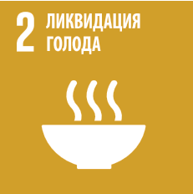
 |  | Цель 2. Ликвидация голода, обеспечение продовольственной безопасности и улучшение питания и содействие устойчивому развитию сельского хозяйства

2.1.1 | Распространенность недоедания
2.1.2 | Уровень умеренного или острого отсутствия продовольственной безопасности населения (по «Шкале восприятия отсутствия продовольственной безопасности»)
2.2.1 | Распространенность задержки роста среди детей в возрасте до пяти лет (среднеквадратичное отклонение от медианного показателя роста к возрасту ребенка в соответствии с нормами роста детей, установленными Всемирной организацией здравоохранения (ВОЗ), <-2)
2.2.2 | Распространенность неполноценного питания среди детей в возрасте до пяти лет в разбивке по виду (истощение или избыточный вес) (среднеквадратичное отклонение от медианного показателя веса к возрасту в соответствии с нормами роста детей, установленными ВОЗ, >+2 или <-2)
2.5.1 | Количество генетических ресурсов a) растительного и b) зоологического происхождения, предназначенных для производства продовольствия и сельского хозяйства, которые хранятся на специальных объектах либо среднесрочного, либо долгосрочного хранения
2.a.1 | Индекс ориентированности на сельское хозяйство, определяемый по структуре государственных расходов

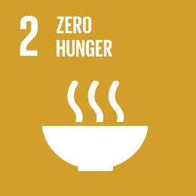
 |  | Goal 2. End hunger, achieve food security and improved nutrition and promote sustainable agriculture

2.1.1 | Prevalence of undernourishment
2.1.2 | Prevalence of moderate or severe food insecurity in the population, based on the Food Insecurity Experience Scale (FIES)
2.2.1 | Prevalence of stunting (height for age <-2 standard deviation from the median of the World Health Organization (WHO) Child Growth Standards) among children under 5 years of age
2.2.2 | Prevalence of malnutrition (weight for height >+2 or <-2 standard deviation from the median of the WHO Child Growth Standards) among children under 5 years of age, by type (wasting and overweight)
2.5.1 | Number of (a) plant and (b) animal genetic resources for food and agriculture secured in either medium- or long-term conservation facilities
2.a.1 | The agriculture orientation index for government expenditures

